作成方法
Excel様式を利用したCRS報告コーナー用CSVファイルの作成について

 | 国税庁のe-Taxホームページの「CRS報告コーナー」において、取り込み可能なCSVファイルは、表計算ソフト（Microsoft Excel等）を利用して作成することができます。 ここでは、「CRS報告コーナー用Excel様式」を利用してCSVファイルを作成する場合の手順を紹介します。

１ データの入力について
 | 本Excelファイルの「CRS報告コーナー用Excel様式」シートに直接データを入力してください。「2 AccountReport」、「3 ControllingPerson」及び「4 Payment」については、必要に応じ、複数件の入力が可能です。入力行が不足する場合は、行の追加を行ってください。 入力するデータについては、「CSVファイル作成に当たっての留意事項」、「CSVファイル入力ルール」、「XMLファイル入力ルール」等の国税庁ホームページ「CRSコーナー」内の「報告事項の提供方法等」に掲載した各種資料を参照してください。

２ データの保存について
 | (1) 入力終了後、「CRS報告コーナー用Excel様式」の黄色で網掛けしてある行を全て削除します。

 | 【網掛け行削除後】
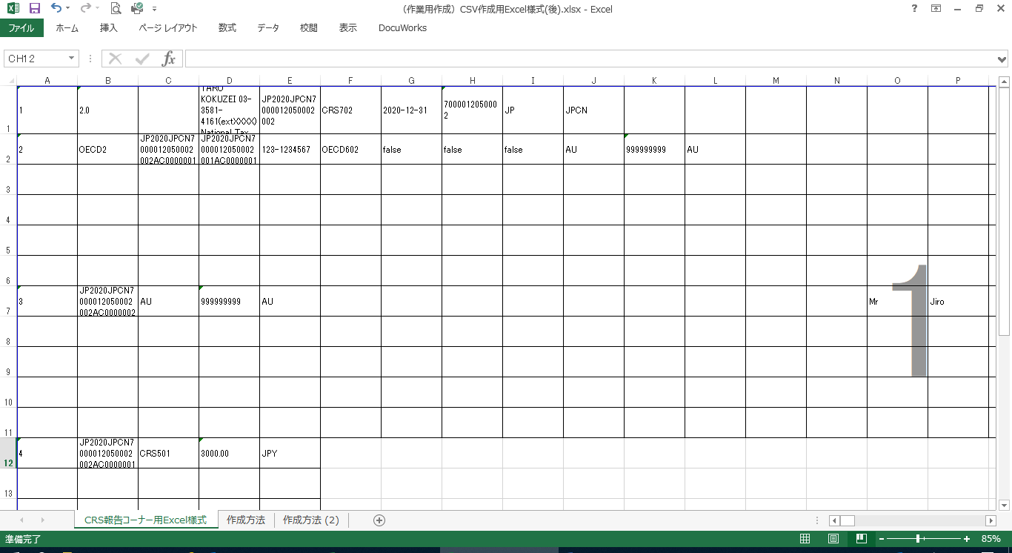

 | (2) 未入力の行を削除します。

 | 【未入力行削除後】

 | ⑶ 作業終了後、「ファイル」タブを選択し、「名前を付けて保存」をクリックします。 ⑷ 「参照」ボタンをクリックすると「名前を付けて保存」のダイアログボックスが表示されます。 ⑸ 任意の保存先を選択した後、ファイル名を入力、「ファイルの種類」のリストボックスから「CSV（カンマ区切り）」を選択します。

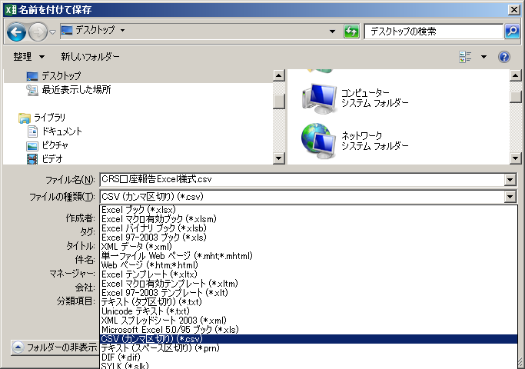

 | ⑹ 「保存」ボタンをクリックすると、次のメッセージが表示されますので、「はい」選択します。

 | ４ 注意事項
 |  | ⑴ 保存したCSVファイルをエクセルで確認すると、納税者番号や金額項目等の項目が指数表示になる場合があり、この状態でCSVファイルを「CRS報告コーナー」で読み込むとエラーが表示されます。 このエラーを回避するために、CSVファイルを作成・保存したらエクセルで確認を行わず、「CRS報告コーナー」で読み込んでください。 ⑵ 入力するセルの書式設定は「文字列」としてください。

